概述
The Bright Effects plugin allows you to utilize various Pixi JS Filters and apply them to your maps and battles to increase their brightness.
Bright Effects插件允许您使用各种Pixi JS过滤器，并将其应用到地图和战斗中，以提高其亮度。
One of their primary effects, the Bloom filter, creates a soft glow around key objects on the screen to replicate a light bleeding effect similar to what we see in real life.
它们的主要效果之一，Bloom（光晕）滤镜，在屏幕上的关键对象周围产生柔和的辉光，以复制类似于我们在现实生活中看到的放光效果。
Take a look as the screen changes from having no Bloom to having Bloom.
请看一下，当屏幕从无光晕到有光晕的变化。
Let's take a walk around and see how much brighter everything looks!
让我们四处走走，看看一切看起来有多明亮！
Another thing to make a map look more vibrant is through the usage of the Godray filter.These give off the appearance of sunbeams breaking through the clouds and/or forest tops.
另一个让地图看起来更有活力的方法是使用Godray滤镜。它们发出阳光穿透云层和/或森林顶部的样子。
The Color Adjustment filter is the last filter effect added through the Bright Effects plugin.
Color Adjustment（颜色调整）滤镜是最后一个通过Bright Effects插件添加的滤镜效果。
With it，you cna adjust the brightness of a map like such...
有了它，你可以像这样调整地图的亮度。。。
The contrast levels, too!
对比度也一样！
And even the saturation of the colors visible on the screen!
甚至屏幕上可见颜色的饱和度！
These filters can be used to enhance the visuals of your game! We hope you've came to like what the Bright Effects plugin offers!
这些滤镜可以用来增强游戏的视觉效果！我们希望您喜欢Bright Effects插件提供的功能！

Bloom 光晕 | Godray 体积光 | Color Adjustment 色彩调整
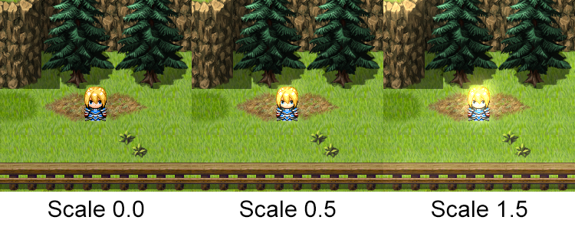
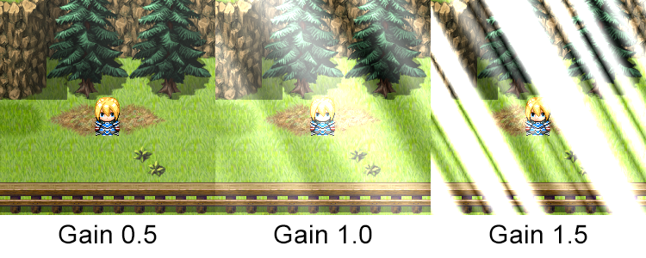
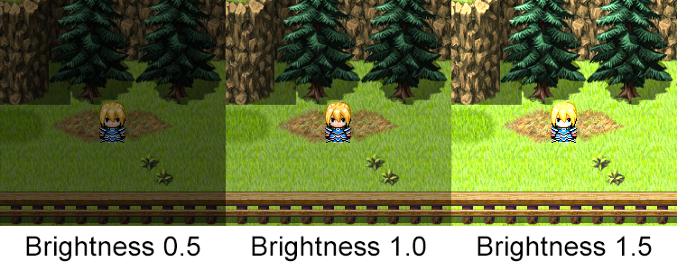

Scale:调整光晕的强度。值越高，亮度越强。 | Gain：增益：效果的一般强度。 | Brightness：亮度
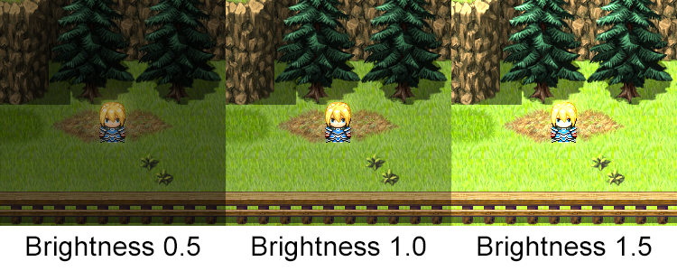
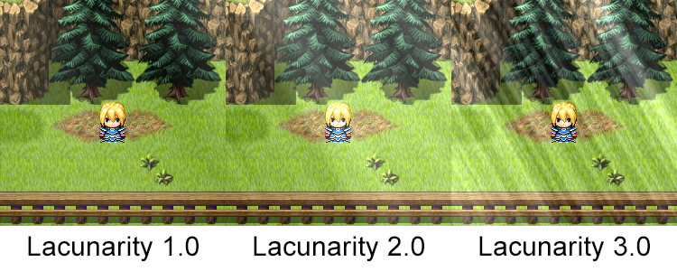
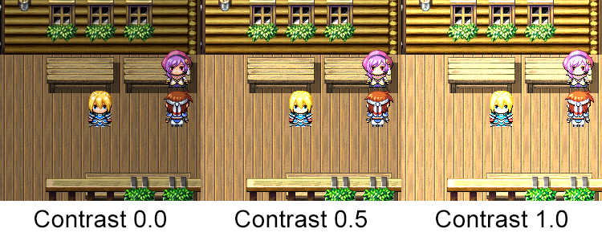

Brightness：亮度 | Lacunarity：空隙。密度 | Contrast：对比度。增加黑暗与明亮之间的距离。
 |  |  | 较深的颜色会变深。较浅的颜色变浅。增大此数字可增强效果，而减小此数字可减小效果
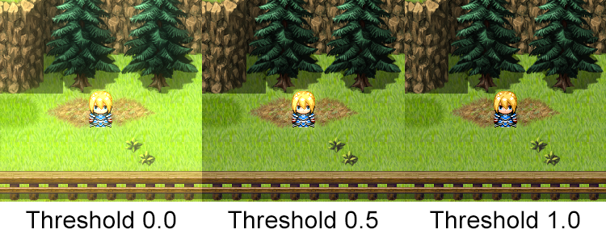
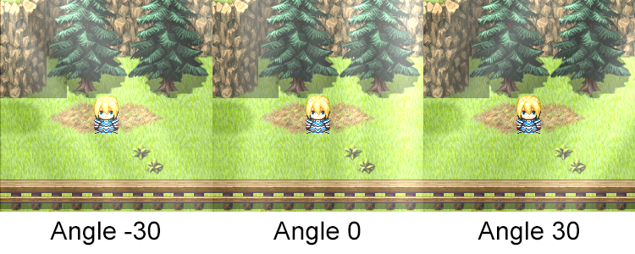
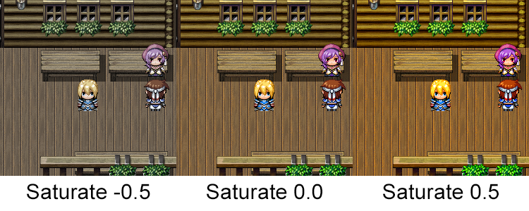

Threshold：阈值：定义影响光晕所需的颜色亮度。 | Angle：角度 | Saturate：调整屏幕上的色彩强度。使用更高的数字可以使颜色更强烈，而使用更低的数字可以使颜色更淡。

 | Visible：可见性
 | Speed：光闪烁的速度。越大，速度越快。

Note标签
Bloom-Related Notetags 光晕
<Bloom Scale: x> | 设置光晕的 比例。 | 地图、敌群
<Bloom Brightness: x> | 设置光晕的 亮度。 | 地图、敌群
<Bloom Threshold: x> | 设置光晕的 阈值。 | 地图、敌群
<Bloom Horz Scale: x to y> <Bloom Vert Scale: x to y> | 设置在地图上从做到右（水平）或从上到下（垂直）移动时，调整比例。 | 地图
<Bloom Horz Brightness: x to y> <Bloom Vert Brightness: x to y> | 设置在地图上从做到右（水平）或从上到下（垂直）移动时，调整亮度。 | 地图
<Bloom Horz Threshold: x to y> <Bloom Vert Threshold: x to y> | 设置在地图上从做到右（水平）或从上到下（垂直）移动时，调整亮度。 | 地图

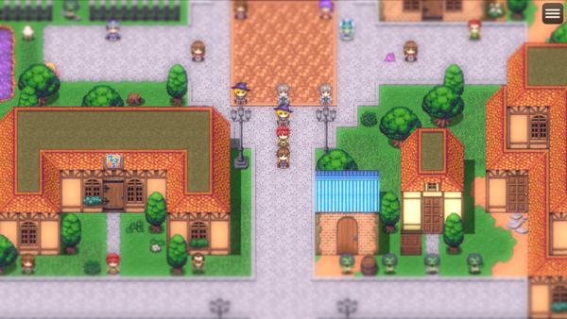
Blur-Related Notetags 模糊
<Blur: x> | 将用于地图的模糊强度更改为x。 x：强度数字。请使用0～5之间的数字。 0表示无模糊，数字越大，越模糊。 | 地图、敌群

Godray-Related Notetags 体积光
<Godray> <No Godray> | 设置地图中是否有 体积光。（无论插件参数中是怎么设的） | 地图、敌群
<Godray Speed: x> | 设置光闪烁的速度。越大闪的越快 | 地图、敌群
<Godray Gain: x> | 设置体积光的增益（强度）。 | 地图、敌群
<Godray Lacunarity: x> | 光线的空隙度/密度。x越大，密度越大。 | 地图、敌群
<Godray Angle: x> | 光线的角度。x为负，来自左边。x为正，来自右边。 | 地图、敌群
<Godray Horz Speed: x to y> <Godray Vert Speed: x to y> | 调整godray在地图上从左到右（Horz）或从上到下（Vert）的速度。 x、y为小数。越大，则越快。 | 地图
<Godray Horz Gain: x to y> <Godray Vert Gain: x to y> | 调整godray在地图上从左到右（Horz）或从上到下（Vert）的强度。 x、y为小数。越大，则越强烈。 | 地图
<Godray Horz Lacunarity: x to y> <Godray Vert Lacunarity: x to y> | 调整godray在地图上从左到右（Horz）或从上到下（Vert）的密度。 x、y为小数。越大，则越密集。 | 地图
<Godray Horz Angle: x to y> <Godray Vert Angle: x to y> | 调整godray在地图上从左到右（Horz）或从上到下（Vert）的垂直角度。 为负，则来自左边。为正，则来自右边。 | 地图

Color Adjust-Related Notetags 颜色调整
<Color Adjust Brightness: x> | 屏幕亮度。 | 地图、敌群
<Color Adjust Contrast: x> | 对比度。 | 地图、敌群
<Color Adjust Saturate: x> | 饱和度。 | 地图、敌群
<Color Adjust Horz Brightness: x to y> <Color Adjust Vert Brightness: x to y> | 设置在地图上从做到右（水平）或从上到下（垂直）移动时，调整屏幕亮度。 | 地图
<Color Adjust Horz Contrast: x to y> <Color Adjust Vert Contrast: x to y> | 设置在地图上从做到右（水平）或从上到下（垂直）移动时，调整对比度。 | 地图
<Color Adjust Horz Saturate: x to y> <Color Adjust Vert Saturate: x to y> | 设置在地图上从做到右（水平）或从上到下（垂直）移动时，调整饱和度。 | 地图

Tilt Shift Notetags 偏移模糊
<Tilt Shift Pixel Blur: x> | 调整 map/battle 的倾斜偏移过滤器的 像素模糊量。 x:模糊强度的数字 | 地图、敌群
<Tilt Shift Gradient Blur: x> | 调整 map/battle 的倾斜偏移过滤器的 渐变模糊量。 x:模糊强度的数字 | 地图、敌群

